Blad1
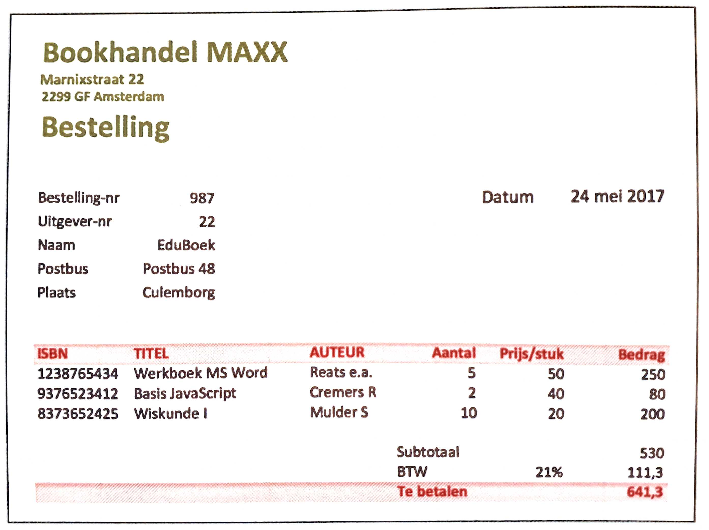
Constante gegevens: |  |  | Zijn volgensmij geen Constante gegevens.
Elementaire gegevens: |  |  | Datum, Bestel Nr, Klant Nr, Postbus, Plaats, ISBN, Titel, Auteur, Prijs, Aantal, Postcode, Adres
Proces gegevens: |  |  | Bedrag

1e Normaalvorm:

Bestel Nr | Bestel datum | Klant Nr | ISBN | Postbus | Plaats | Postcode | Adres
Bestel Nr | Klant Nr | ISBN | Titel | Auteur | Aantal

Stappen:

Ik heb eerst alle gegevens omgezet naar Constante, Elementaire en Proces gegevens.
Daarna heb ik alle elementaire gegevens naast elkaar gezet.
Toen heb ik in de elementaire gegevens een primary key gegeven.
Toen had ik alle herhalende gegevens gesplit en foreign keys gegeven.

